상품제안서
클라우망 40수코마사 고리핸드수건 70g 매직 | 상품코드: F22227

 |  |  |  |  |  |  | 02-412-0044 | www.easy1.co.kr
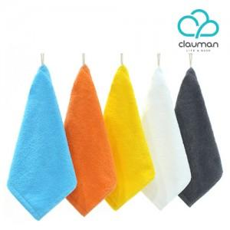

【상세/제작정보】

【인쇄/포장옵션】 | 자수 / 포장지포장

【공급단가】 | 수량 | 100~ | 300~ | 500~ | 1,000~ | 3,000~
*VAT별도 | 단가 | 2,770원 | 2,670원 | 2,570원 | 2,470원 | 2,370원

【상품 URL】 | https://easy1.co.kr:443/src/goods_detail.php?gdno=22227

